補足
■アクセスタイプについて
 | OAuth2.0ではクライアントタイプとして定義されている。bearer-onlyはKeycloakの独自仕様
 | https://openid-foundation-japan.github.io/rfc6749.ja.html#client-types
 | アクセスタイプ | クライアント シークレット | トークン発行 | 認可 | 備考
 | public | ＿ | 〇 | ＿ | ブラウザにトークンを発行する場合、認可コードグラントに加えPKCEを使うことを推奨
 | confidential | 〇 | 〇 | 〇 | ＿
 | bearer-only | 〇 | ＿ | ＿ | トークンイントロスペクションだけをするアプリなど

■グラントタイプについて
 | Keycloakの設定項目とOAuth2.0のグラントタイプは表現がやや異なるので、以下に対応関係を示す。
 | グラントタイプはトークンを発行する際のフローを定めるものなので、トークンを発行しないbearer-onlyクライアントには関係ない。
 | Keycloakのクライアント設定項目 | OAuth2.0のグラントタイプ | publicのときに選択可 | confidntialのときに選択可 | bearer-onlyのときに選択可
 | 標準フローの有効 | Authorization Code | 〇 | 〇 | ＿
 | インプリシット・フローの有効 | Implicit | 〇 | 〇 | ＿
 | ダイレクト・アクセス・グラントの有効 | Resource Owner Password Credentials | 〇 | 〇 | ＿
 | サービス・アカウントの有効 | Client Credentials | ＿ | 〇 | ＿

■ユーザデータの同期について
 | トークン交換によって認可サーバにユーザが新規作成される場合、2回トークン交換をしないと属性が同期されない（2回目で同期される）

■認証機能と認可機能間のトークン交換に関わる設定

認証機能（交換前のトークンの発行者）
認可機能（交換後のトークンの発行者）

クライアント設定（交換前のトークン発行用）
OpenIDエンドポイント
クライアントID
authorization_endpoint
マッパー＞名前
token_endpoint
マッパー＞マッパータイプ

userinfo_endpoint
マッパー＞ユーザ属性
マッパー＞トークンクレーム名

クライアント設定（交換前のトークン発行用）
マッパー＞クレームJSONタイプ
マッパー＞アクセストークンに追加
クライアントID
マッパー＞名前
マッパー＞マッパータイプ
クライアントポリシー

マッパー＞ユーザ属性
アイデンティティプロバイダ設定
マッパー＞トークンクレーム名
エイリアス
マッパー＞クレームJSONタイプ
認可URL
マッパー＞UserInfoに追加
トークンURL

UserInfo URL
クライアントID
クライアント設定（トークン交換用）
クライアントシークレット
クライアントID
マッパー＞UserInfoに追加
クライアントシークレット
パーミッション＞ポリシーの適用
マッパー＞名前
マッパー＞同期モードのオーバーライド
ユーザ設定
マッパー＞マッパータイプ
ユーザID（システム自動採番UUID）
マッパー＞クレーム

ユーザ名
マッパー＞ユーザ属性名
属性キー
属性値
ユーザ設定
ユーザID（システム自動採番UUID）

ユーザ名
アイデンティティ・プロバイダのリンク＞アイデンティティ・プロバイダのエイリアス

アイデンティティ・プロバイダのリンク＞プロバイダーのID
アイデンティティ・プロバイダのリンク＞プロバイダーのユーザ名

属性キー
属性値

認証機能の設定更新処理
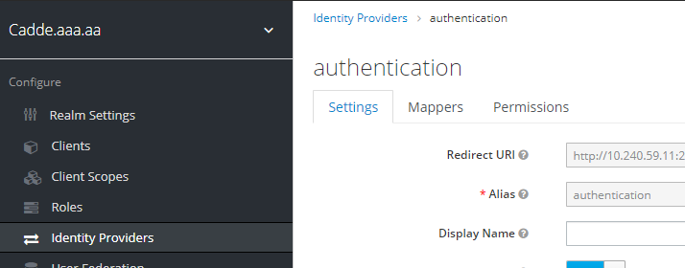
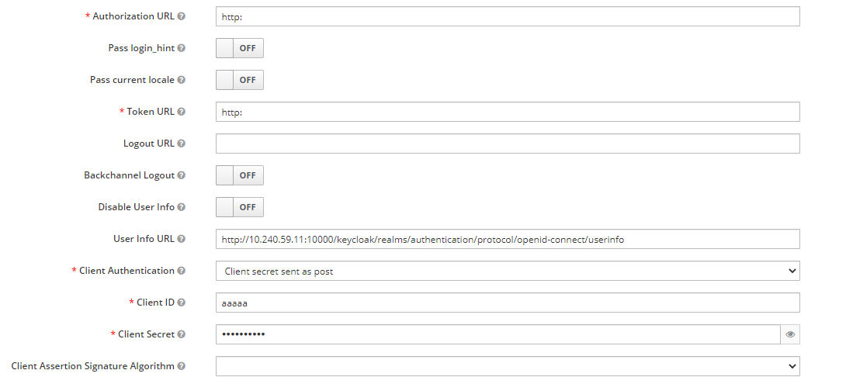
アクセストークン生存期間を変更

Keycloakの設定確認

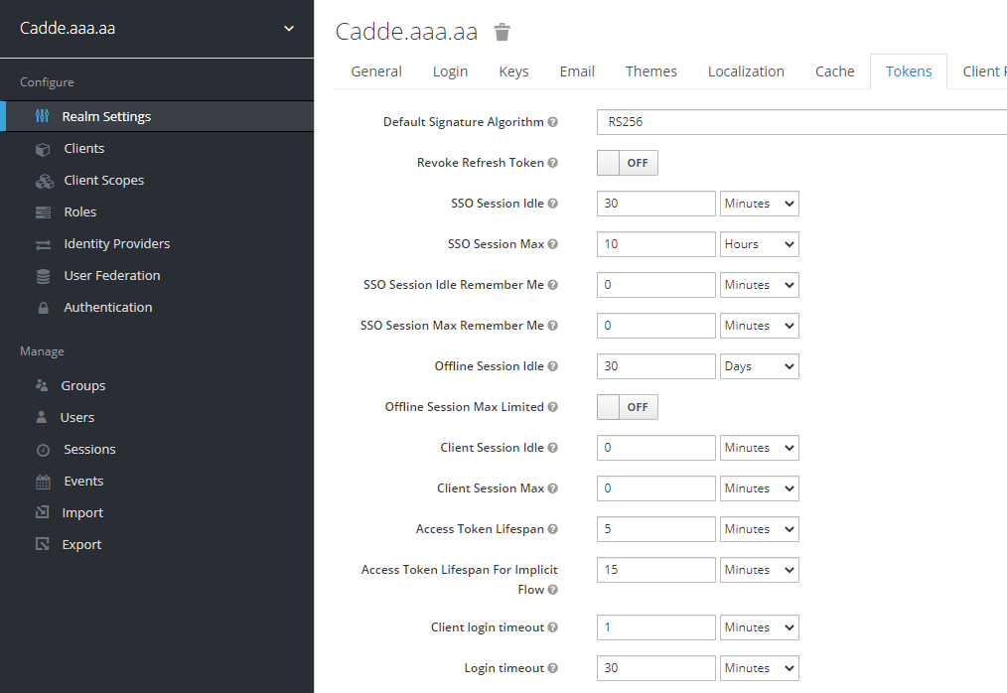

クライアントシークレットを更新

Keycloakの設定確認

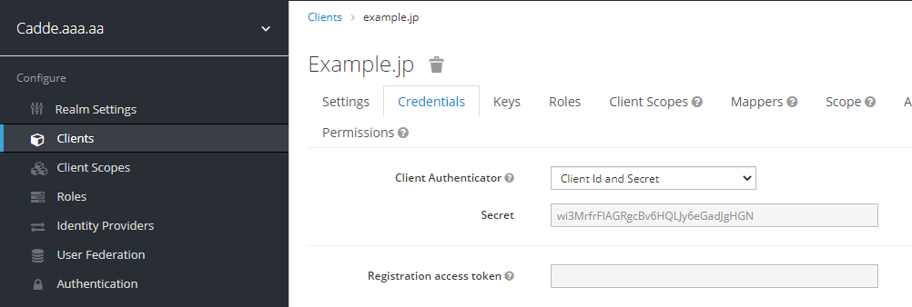

UserInfo URLを更新

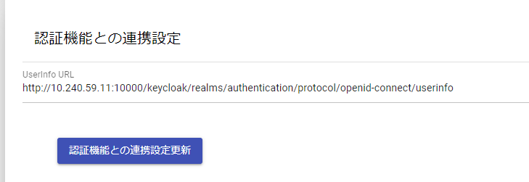

Keycloak設定を確認

認可登録処理
認可登録されたかどうかは以下を確認する
①リソースが作成されているかを確認
②パーミッションが作成されているかを確認する
③Aggregatedポリシーの確認
④RegExポリシーの確認

認可設定はクライアント内に登録されるため、クライアントのメニューに行く

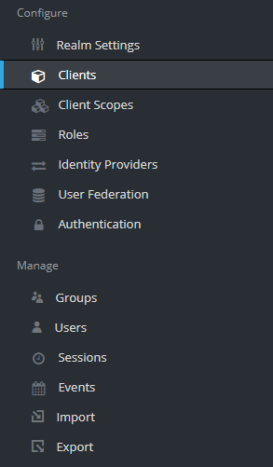

クライアントを選択する
（account, account-console, admin-cli, broker, realm-management, security-admin-consoleは、Keycloakがはじめから用意しているデフォルトのクライアント設定である。）

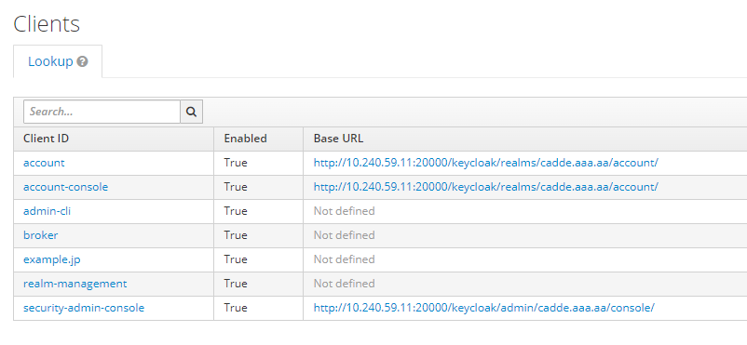

Authorizationタブを選択

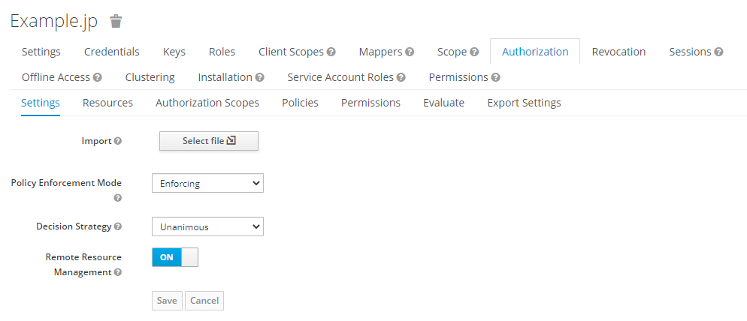

①リソースが作成されているかを確認

 | リソースを選択

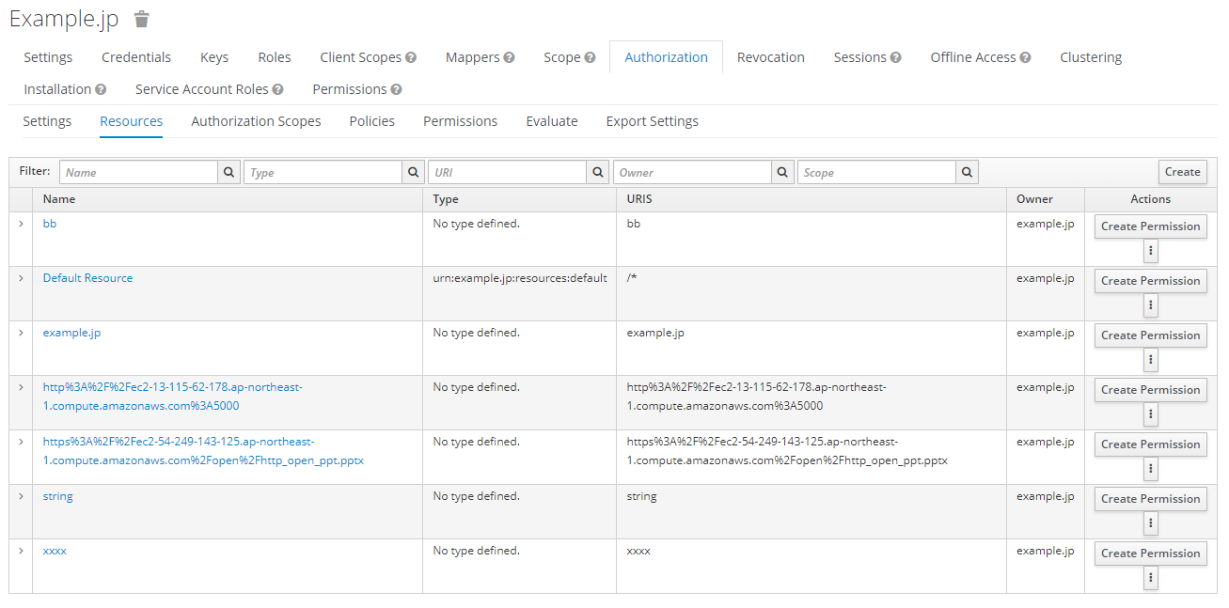
この例では
https://ec2-54-249-143-125.ap-northeast-1.compute.amazonaws.com/open/http_open_ppt.pptx
がURLエンコードされて、Keycloak上では
https%3A%2F%2Fec2-54-249-143-125.ap-northeast-1.compute.amazonaws.com%2Fopen%2Fhttp_open_ppt.pptx
と登録されている

 | リソースのURIを確認

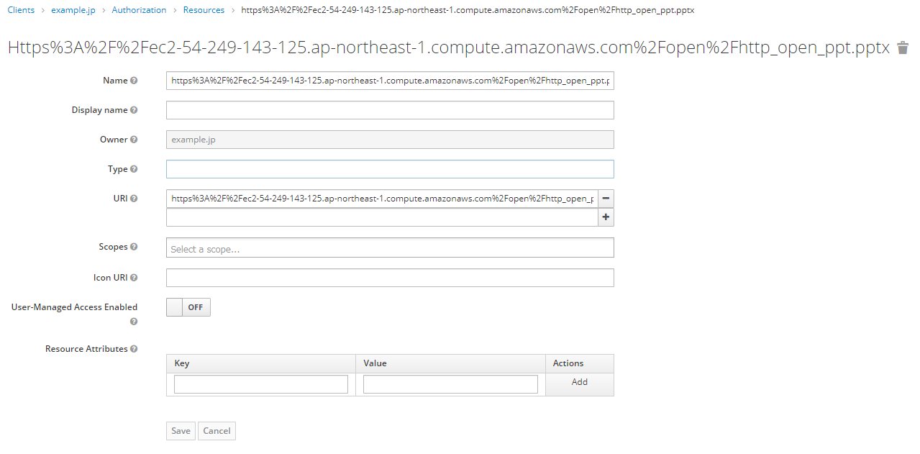
リソース名とURIは同一である

②パーミッションが作成されているかを確認する

パーミッションを選択する
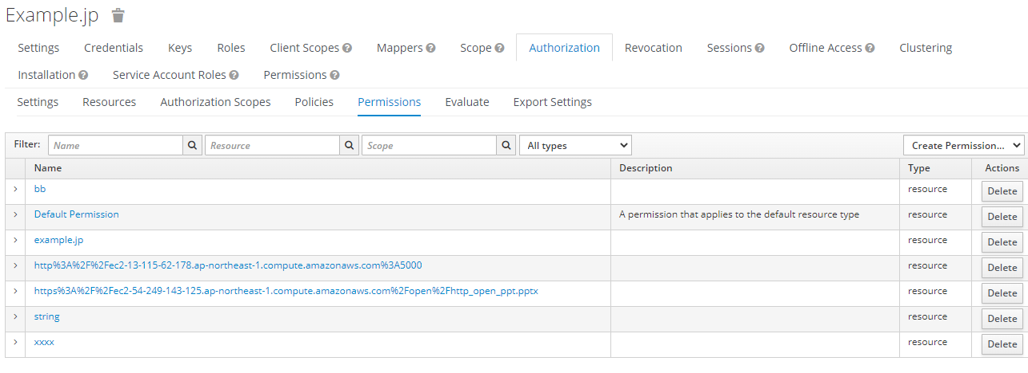
リソース名とパーミッション名は同一である

パーミッションの内容を確認する

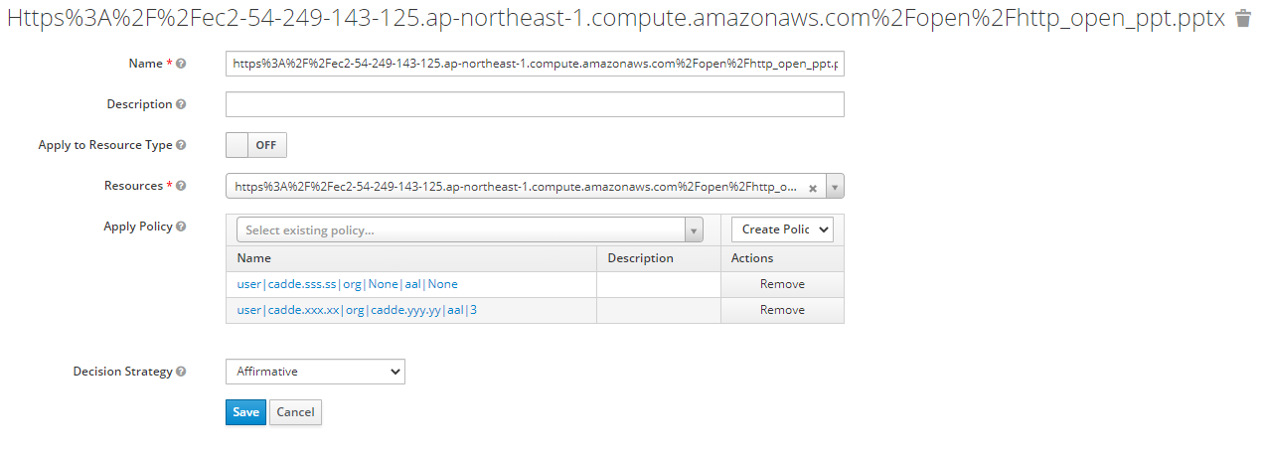
ポリシーはAggregatedポリシーのリストが登録されていることを確認する
Aggregatedポリシーは複数のポリシーをまとめるポリシー
user|cadde.xxx.xx|org|cadde.yyy.yy|aal|3
は、
user属性がcadde.xxx.xx、
org属性がcadde.yyy.yy、
aal属性が3以上
であるユーザに対して認可していることを表す
Noneは、その属性に関する認可は設定されていないことを表す
つまり、
user|cadde.sss.ss|org|None|aal|None
は、user属性に関する認可しか設定されていない
Affirmativeはポリシーの論理和で認可を評価することを表す
この例では、
user|cadde.sss.ss|org|None|aal|None
user|cadde.xxx.xx|org|cadde.yyy.yy|aal|3
のどちらかのAggregatedポリシーを満たせば認可が与えられる。
リソースが指定されていること

③Aggregatedポリシーの確認
 | パーミッションの中で指定されているAggregatedポリシーをクリックすると、Aggregatedポリシーの詳細をみることができる
 | Aggregatedポリシーの名前は、認可機能APIによって、「user|userの値|org|orgの値|aal|aalの値」という命名規則によって作成される
 | 値がNoneのときは、その属性のRegExポリシーはAggregatedポリシーに含まれないということを表す
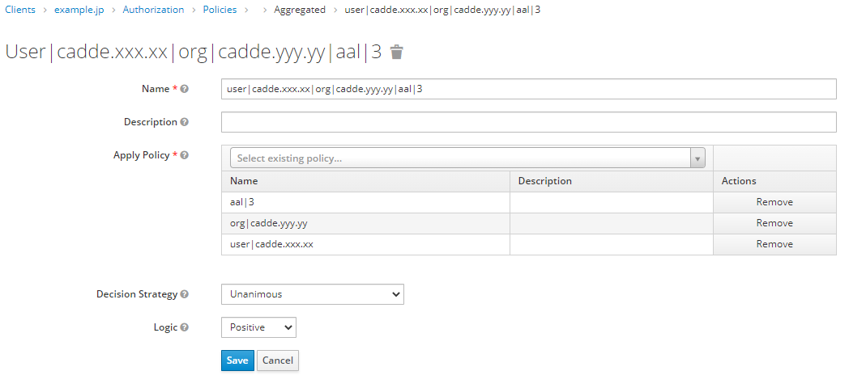
AggregatedポリシーはいくつかのRegExポリシーを指定している
Unanimousは論理積であることを表す
つまり、AggregatedポリシーはRegExポリシーの論理積で認可を評価する
この例では、
「AALが3以上、かつ、cadde.yyy.yyという組織に所属している、かつ、CADDEユーザIDがcadde.xxx.xxx」
という認可を設定しているということになる

④RegExポリシーの確認
 | RegExポリシーはAggregatedポリシーからリンクが張られていないので、Policiesタブから探す
 | RegExポリシーの名前は、認可機能APIによって、「属性のキー|属性の値」という命名規則によって作成される

 | ユーザに関するRegExポリシーの確認

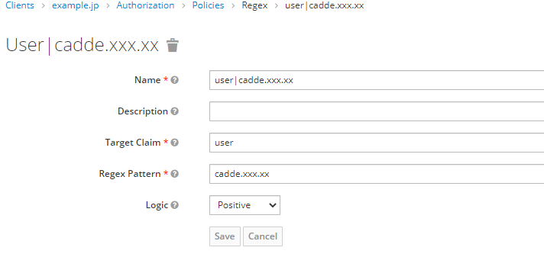

アクセストークンのuserクレームがcadde.xxx.xxであれば認可を与える
ということを表す

 | 所属組織に関するRegExポリシーの確認

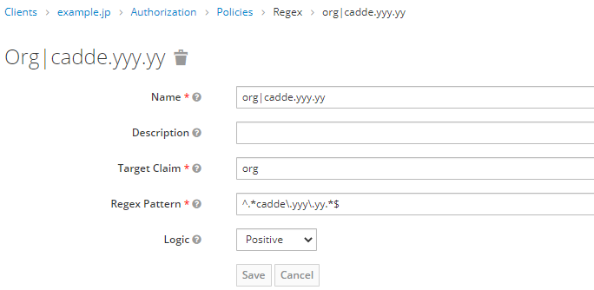
アクセストークンのorgクレームの中にcadde.yyy.yyがあれば認可を与える
ということを表す
ここの正規表現の書き方によって、例えば、クレームが
"org": "cadde.aaa.aa, cadde.yyy.yy, cadde.bbb.bb"
のようになっていて、複数の組織に所属していてもマッチする
ドットは正規表現で意味を持つので、エスケープしている

 | 当人認証レベルに関するRegExポリシーの確認

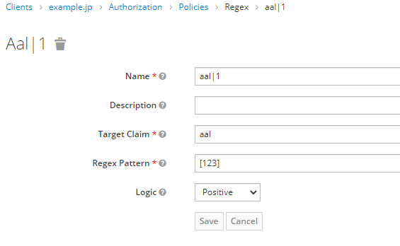
アクセストークンのaalクレームが、1か2か3あれば認可を与える
ということを表す
レベルが高いほど当人認証レベルが高いので、下位のレベルを自動的に満たす
そのため、
AAL1の場合は、[123] 1か2か3
AAL2の場合は、[23] 2か3
AAL3の場合は、[3] 3のみ
となる

認可削除処理
認可情報を削除時のKeycloakの認可設定

認可削除の確認
例．user=cadde.sss.ssの属性が設定されている認可を削除した場合

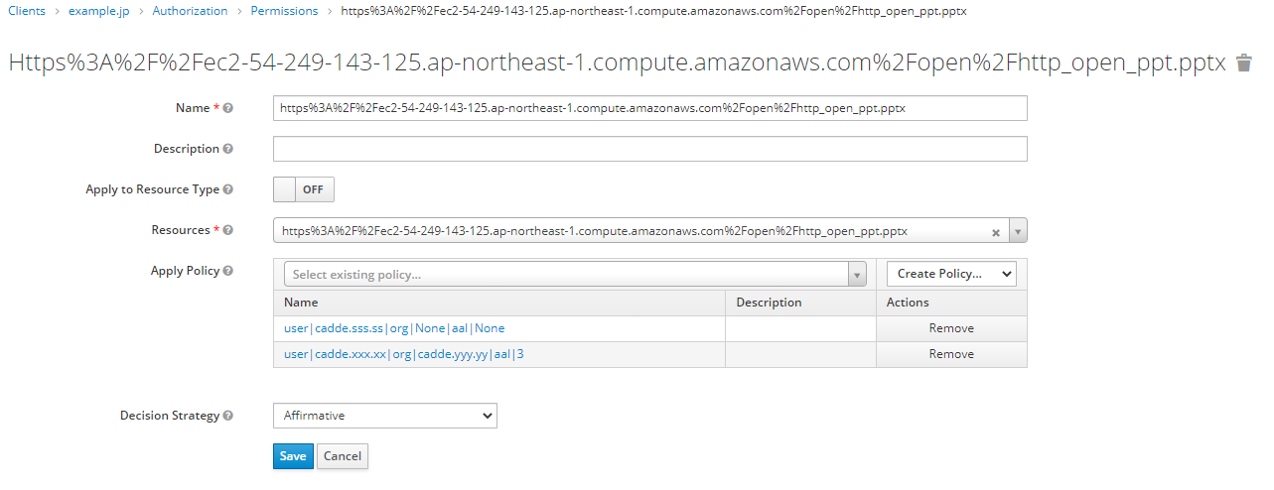
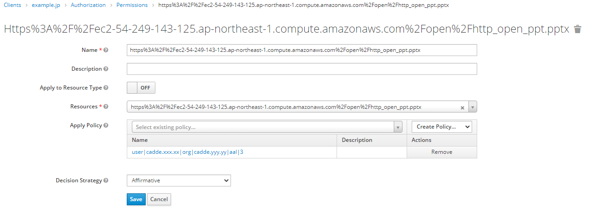
user|cadde.sss.ss|org|None|aal|None
がパーミッションから取り外されている
補足
user|cadde.sss.ss|org|None|aal|NoneというAggregatedポリシー自体は引き続き存在する
なぜなら、このAggregatedポリシーを削除してしまうと、このAggregatedポリシーを使っている他のパーミッションが削除されてしまうからである
そのため、認可削除とは、実際には「あるパーミッションから指定されたAggregatedポリシーを取り外すこと」を行っている

トークン交換によるユーザ情報の同期
トークン交換によって、認可機能にユーザが作成され、そのユーザに認証機能に登録されているユーザ情報が同期され、リンクが付与されることを確認する
①認可機能ユーザの基本情報の確認
②認可機能ユーザの属性の確認
③認可機能ユーザのアイデンティティプロバイダリンクの確認

ユーザのメニューを確認する。
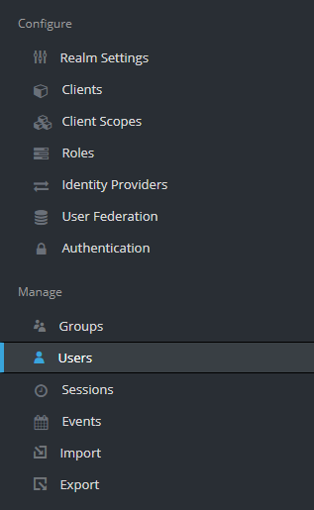

①認可機能ユーザの基本情報の確認

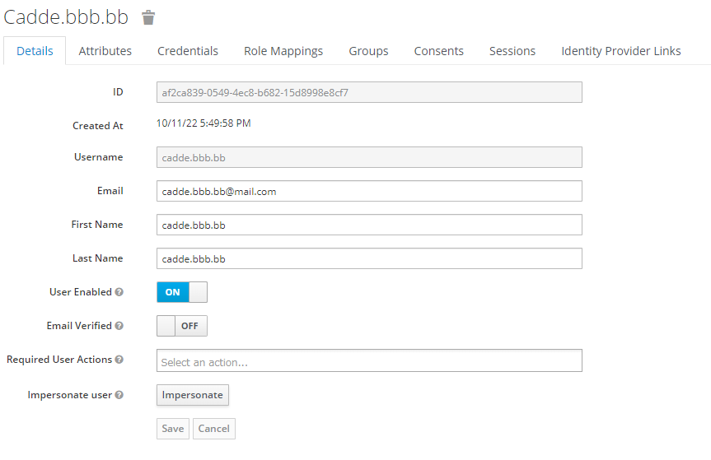
トークン交換が行われる契機で、
認可機能に新しくユーザが作成され、認証機能のユーザの基本情報がここの認可機能のユーザの基本情報が同期される
認証機能に登録されているユーザ名と、認可機能に登録されているユーザ名は同一である。

②認可機能ユーザの属性の確認

トークン交換が行われる契機で、
認証機能のユーザの属性がここの認可機能のユーザの属性に同期される（上書き更新される）
ただし、アイデンティティプロバイダ設定内のマッパーの設定をしている属性のみ
（仕様では、user, org, aalの3種類のマッパーが必要）

【補足】
トークン交換をする際、認証機能に登録されているユーザが認可機能に存在しない場合、認可機能に新規にユーザが登録されるが、新規登録されたばかりのユーザには属性が更新されない。
そのため、認可機能APIの内部処理では、トークン交換を2度行うことにより、認可機能にユーザが新規作成されたばかりだとしても、属性が更新されるようにしている。

③認可機能ユーザのアイデンティティプロバイダリンクの確認
はじめにトークン交換が行われ、ユーザが新規作成される契機で、
アイデンティティプロバイダリンクが作成される
【各項目の説明】
・Identity Provider Alias
「authentication」は認証機能のこと
（アイデンティティプロバイダ設定に定義されているエイリアス）
・Provider User ID
認証機能に登録されているユーザの内部的なID（UUID）
・Provider Username
認証機能に登録されているユーザ名

デフォルト設定
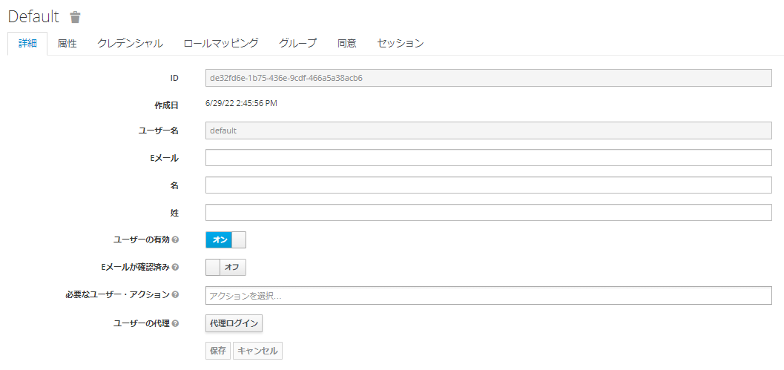
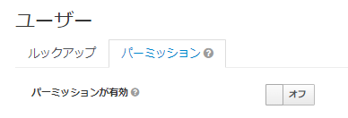
レルムの設定
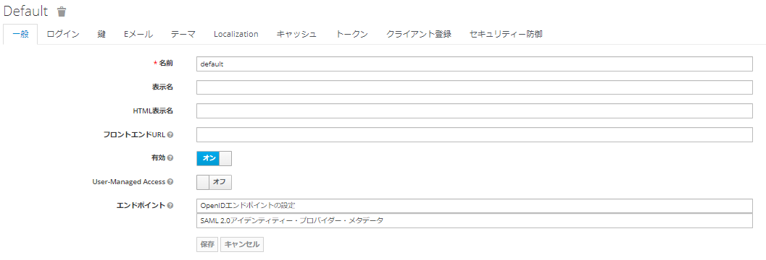

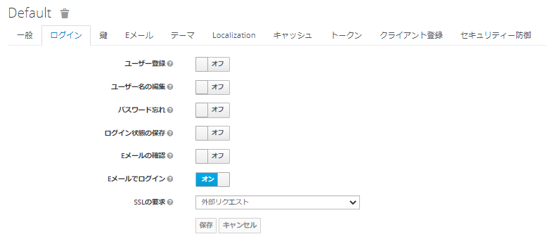

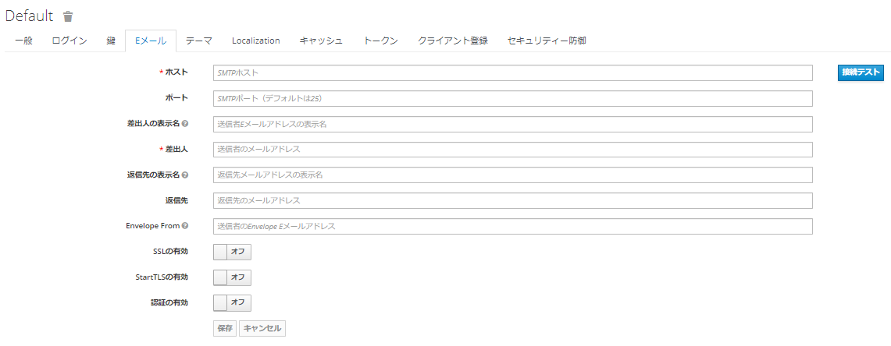

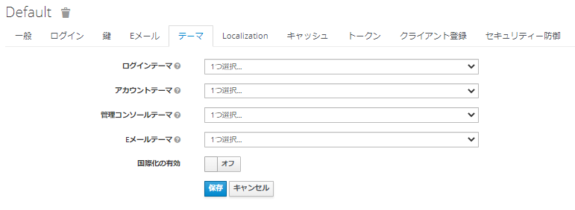

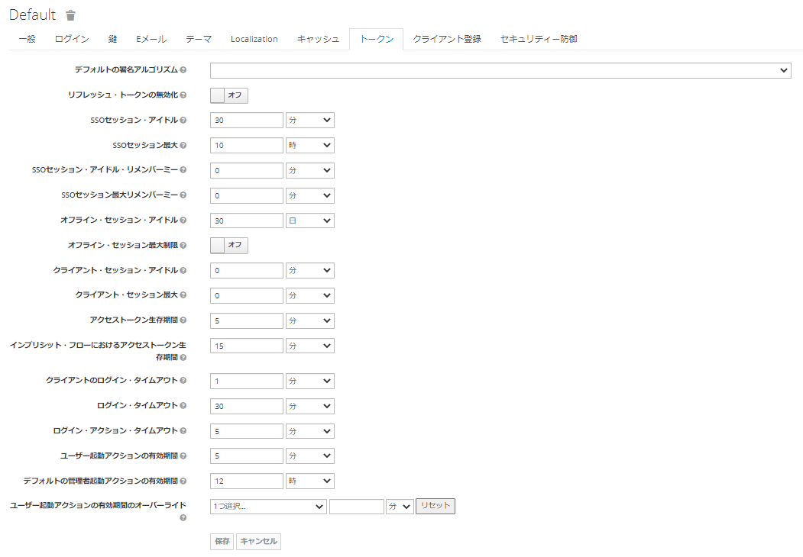

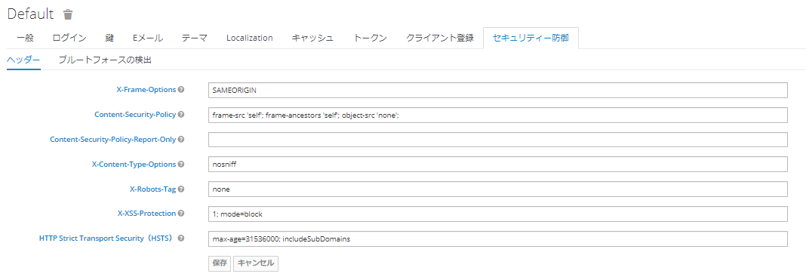

クライアント
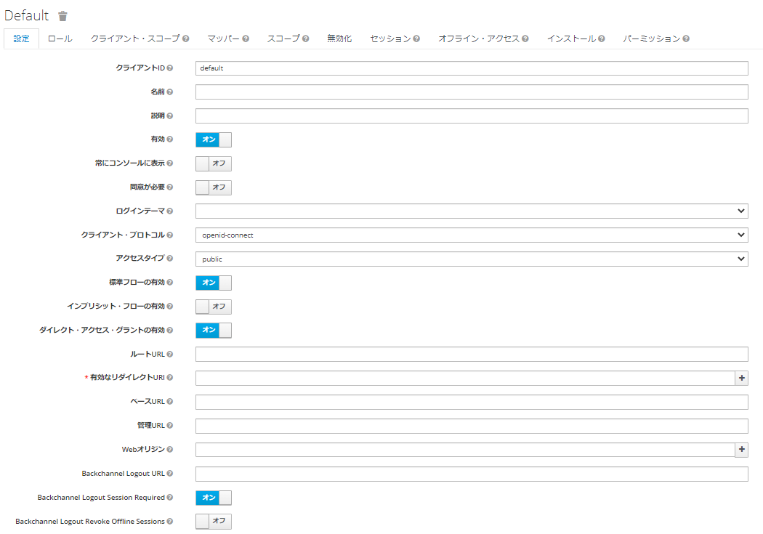

アイデンティティ・プロバイダー

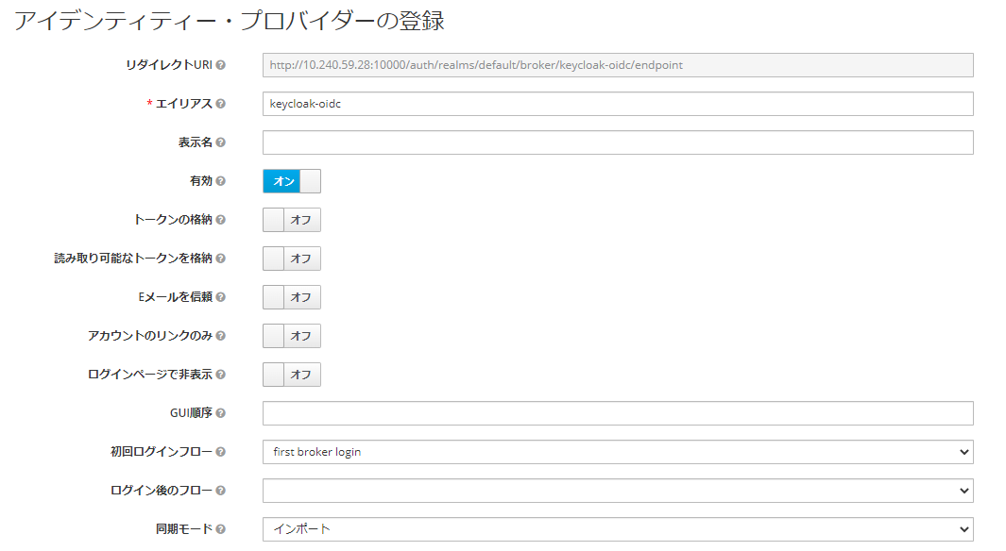

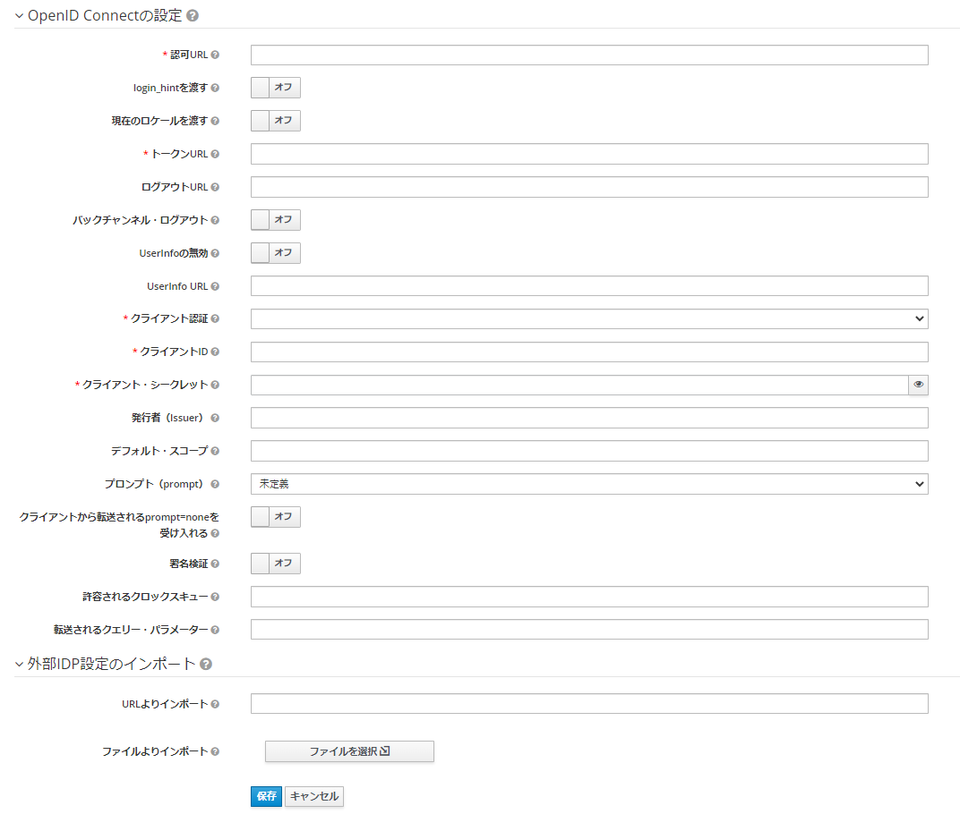

ユーザ

